상품제안서
보온보냉 코팅 부직포가방 | 상품코드: S44326

 |  |  |  |  |  |  | 02-713-8555 | www.synergygift.co.kr
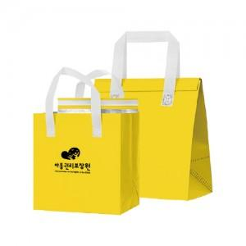 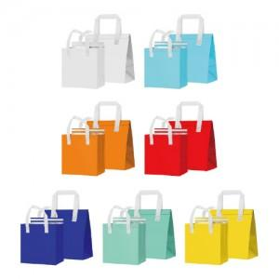

【상세/제작정보】 | <span style="font-size: 14pt;">※ 5번 사이즈 320*300*200 구매 희망시 별도문의 바랍니다.</span>

【인쇄/포장옵션】 | 실크 / 포장불가능

【공급단가】 | 수량 | 300~ | 1,000~ | 3,000~ | 10,000~ | 20,000~
*VAT별도 | 1번 | 780원 | 720원 | 685원 | 650원 | 640원
 | 2번 | 910원 | 845원 | 805원 | 765원 | 755원
 | 3번 | 1,040원 | 965원 | 925원 | 880원 | 865원
 | 4번 | 1,170원 | 1,090원 | 1,040원 | 995원 | 975원

【상품 URL】 | https://www.synergygift.co.kr:443/src/goods_detail.php?gdno=44326

